MH申請書
ロームシアター京都 客席内仮設申請書｜メインホール
 |  |  |  |  |  |  |  |  |  | 申請日 |  | 年 |  | 月 |  | 日
公益財団法人京都市音楽芸術文化振興財団
理事長 様
メインホール客席内に、下記の通り備品等を設営したいので申請します。

申 請 者 (団体の場合は団体名) |  |  |  |  |  |  | 催 物 名
担 当 者 名 |  |  |  |  |  |  | 担当者連絡先 |  |  |  | - |  | -
設 営 期 間 |  |  | 年 | 月 | 日 | （ | ） | ～ | 年 |  | 月 | 日 | （ |  | ）
設 営 内 容 ※
 | ※内容について本申請書に書ききれない場合は、別紙添付して下さい。
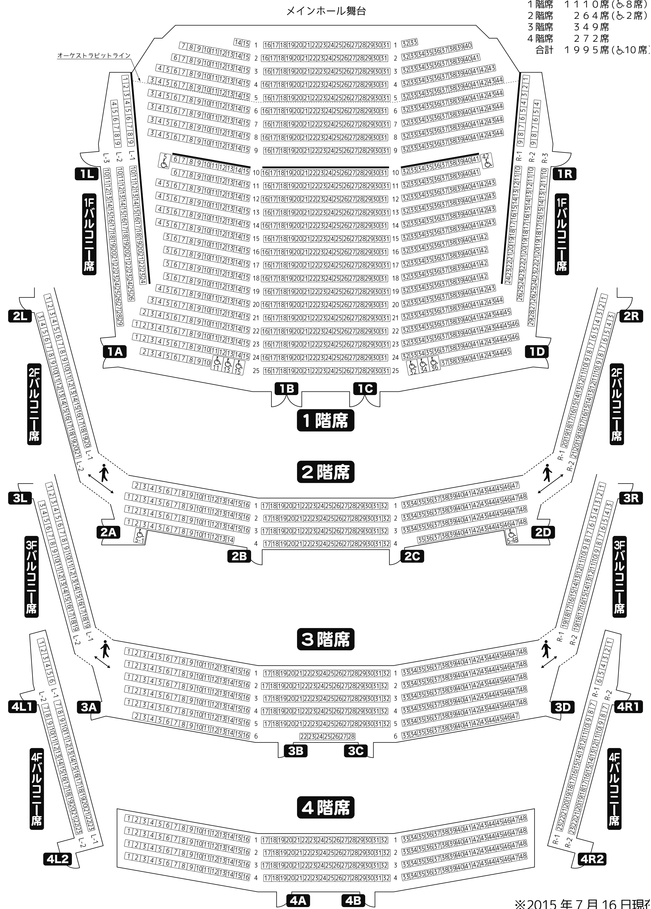

事務局記載欄
受領 |  | 共有 | 担当
/ |  | /
F / M / 持 |  | 技 / レ

MH申請書_記入例
【記入例】ロームシアター京都 客席内仮設申請書｜メインホール
 |  |  |  |  |  |  |  |  |  |  |  |  |  |  |  | 申請日 | 20XX |  | 年 | X | 月 | X | 日
公益財団法人京都市音楽芸術文化振興財団
理事長 様
メインホール客席内に、下記の通り備品等を設営したいので申請します。

申 請 者 (団体の場合は団体名) |  |  | ロームシアター劇団 |  |  |  |  |  |  |  | 催 物 名 |  |  | タイトル未定
担 当 者 名 |  |  | 山田花子 |  |  |  |  |  |  |  | 担当者連絡先 |  |  |  | 000 |  | - | 0000 |  | - | 0000
設 営 期 間 |  |  | 20XX | 年 | X | 月 | X | 日 | （ | 月 | ） | ～ | 20XX |  | 年 | X | 月 | X | 日 | （ | 日 | ）
設 営 内 容 ※ |  |  | PA／撮影ブース
 | ※内容について本申請書に書ききれない場合は、別紙添付して下さい。

客席の一部を撤去する場合は
その旨も記載してください
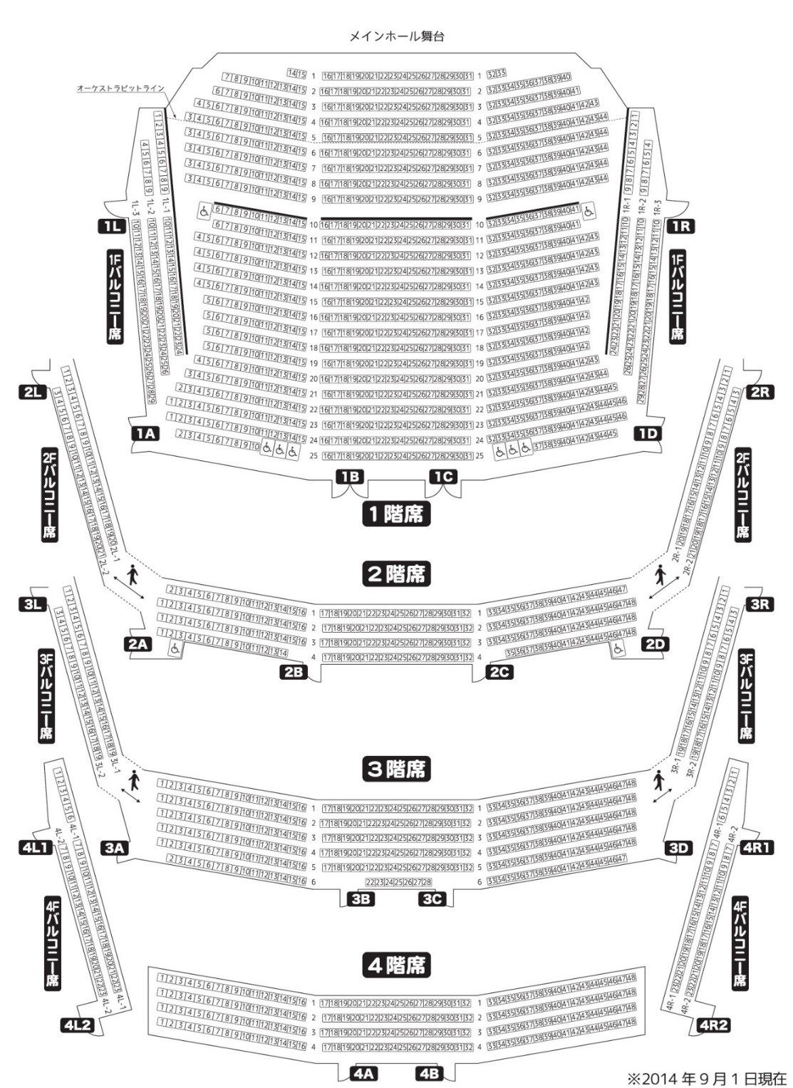

物を設置する客席（車椅子スペースを含む）を囲み、その目的を記載してください

PA席

※申請にあたっての注意事項
消防法の関係で、客席通路には物を置けません。カメラの三脚等を設置する場合は、座席間に置くように調整をお願いします。
またその際、京都市火災予防条例に基づき、横1列あたりの座席が9席以上あるブロックについては、左右両側に通路を確保する必要があります。上演中、客席内にカメラの三脚やPA席を設置し、通行ができなくなる場合は、設置位置によって許可を出せない場合がございますのであらかじめご注意ください。

事務局記載欄
受領 |  | 共有 |  | 担当
/ |  | /
F / M / 持 |  | 技 / レ

SH申請書_記入例
【記入例】ロームシアター京都 客席内仮設申請書｜サウスホール
 |  |  |  |  |  |  |  |  |  |  |  |  |  |  |  | 申請日 | 20XX |  | 年 | X | 月 | X | 日
公益財団法人京都市音楽芸術文化振興財団
理事長 様
サウスホール客席内に、下記の通り備品等を設営したいので申請します。

申 請 者 (団体の場合は団体名) |  |  | ロームシアター劇団 |  |  |  |  |  |  |  | 催 物 名 |  |  | タイトル未定
担 当 者 名 |  |  | 山田花子 |  |  |  |  |  |  |  | 担当者連絡先 |  |  |  | 000 |  | - | 0000 |  | - | 0000
設 営 期 間 |  |  | 20XX | 年 | X | 月 | X | 日 | （ | 月 | ） | ～ | 20XX |  | 年 | X | 月 | X | 日 | （ | 日 | ）
設 営 内 容 ※ |  |  | PA／撮影ブース
 | ※内容について本申請書に書ききれない場合は、別紙添付して下さい。

サウスホール中通路は1m通路を確保できれば物を置いても構いません

物を設置する客席（車椅子スペースを含む）を囲み、その目的を記載してください

PA席

※申請にあたっての注意事項
消防法の関係で、客席通路には物を置けません。カメラの三脚等を設置する場合は、座席間に置くように調整をお願いします。
またその際、京都市火災予防条例に基づき、横1列あたりの座席が9席以上あるブロックについては、左右両側に通路を確保する必要があります。上演中、客席内にカメラの三脚やPA席を設置し、通行ができなくなる場合は、設置位置によって許可を出せない場合がございますのであらかじめご注意ください。

事務局記載欄
受領 |  | 共有 |  | 担当
/ |  | /
F / M / 持 |  | 技 / レ

